MindMap_Logist1.0
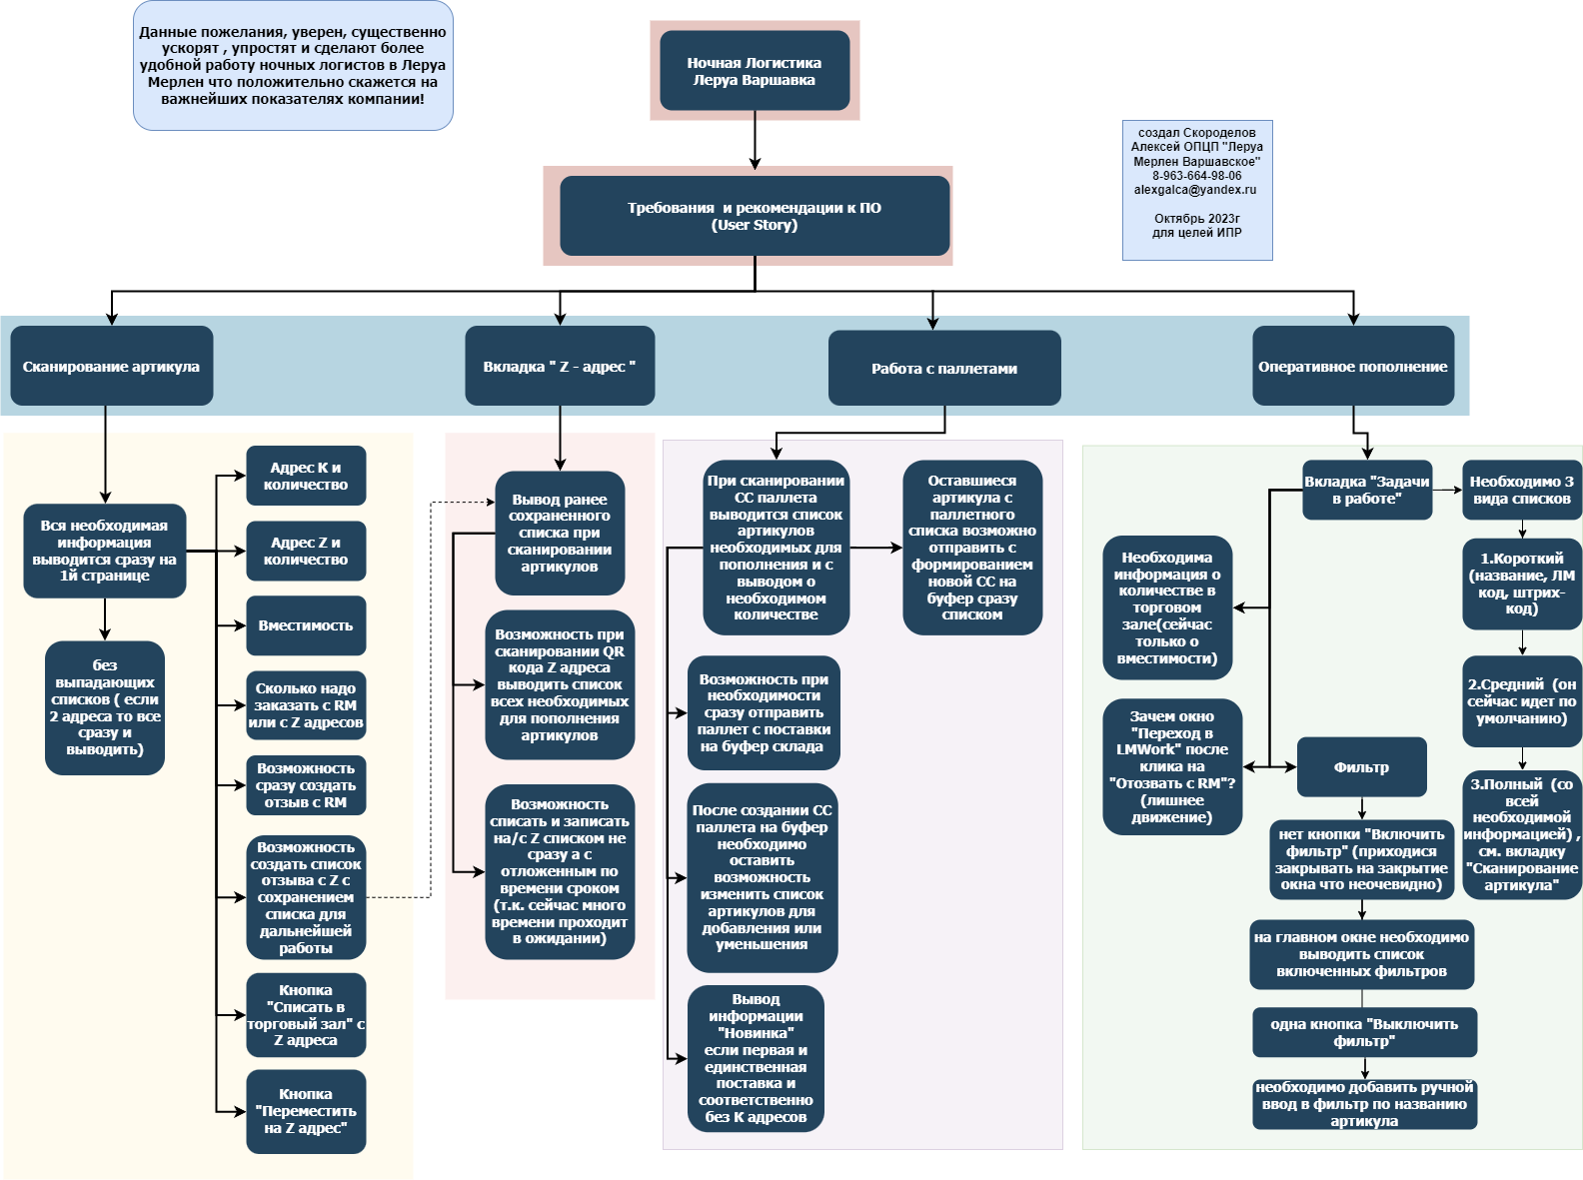
mindmap | Ссылка:
 | https://drive.google.com/file/d/1AceHREGWrR6O2HbKqrMKKbgaxk3vHn2z/view?usp=sharing

баги вне тестовой документации
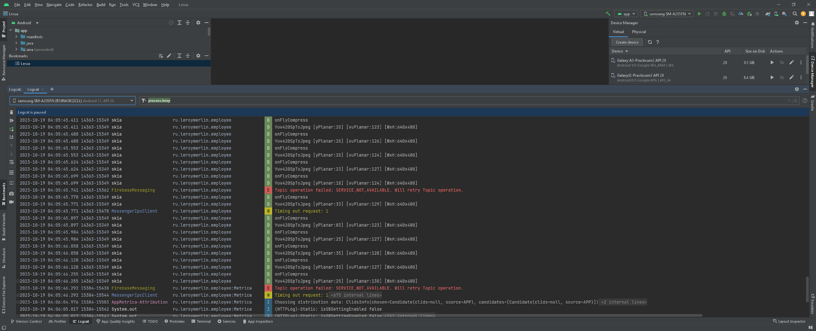
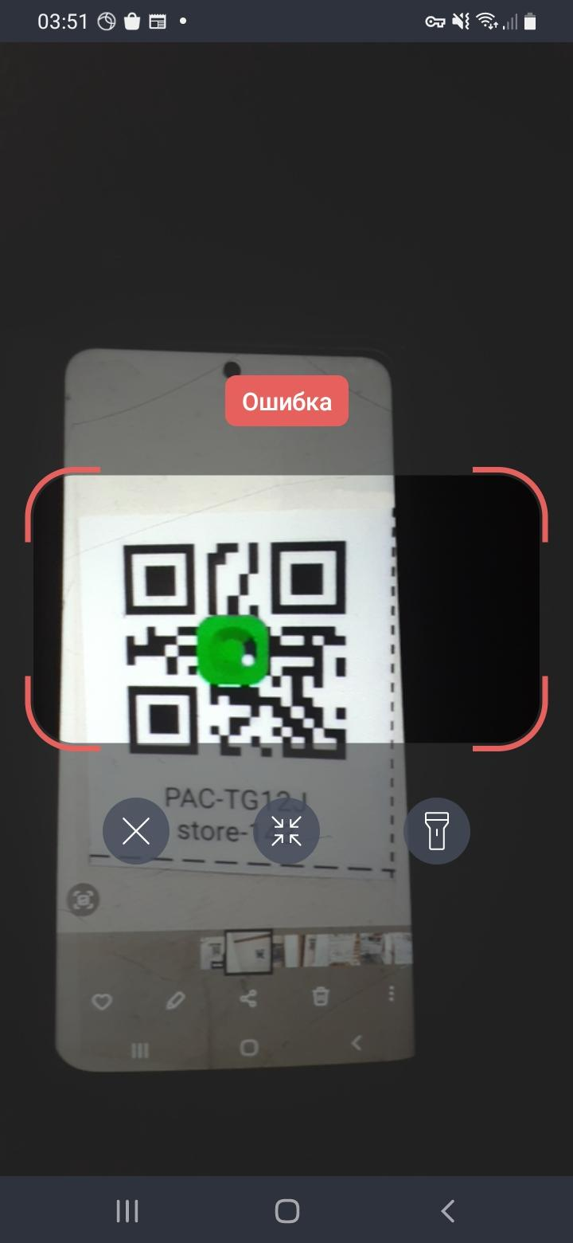
Заголовок | Ссылка на баг-репорт | Описание баг-репорта | доп скрины окна ошибки;логи (AndroidStudio)

LMWork:Адресное хранение
При сканировании QR кода адресного хранения на UI появляется сообщение об ошибке | https://alskor.youtrack.cloud/issue/AS56-106/ |  | см.скриншоты

